ФХД (стр.1)
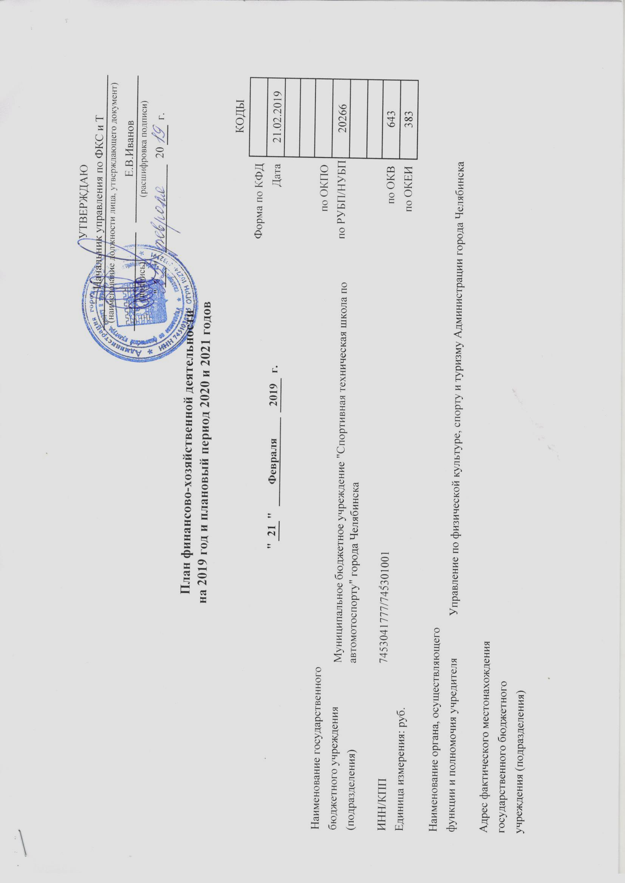
 |  |  |  |  |  |  |  |  |  |  |  | УТВЕРЖДАЮ
 |  |  |  |  |  |  |  |  |  |  |  | Начальник управления по ФКС и Т
 |  |  |  |  |  |  |  |  |  |  |  | (наименование должности лица, утверждающего документ)
 |  |  |  |  |  |  |  |  |  |  |  |  |  |  |  | Е.В.Иванов
 |  |  |  |  |  |  |  |  |  |  |  | (подпись) |  |  |  | (расшифровка подписи)
 |  |  |  |  |  |  |  |  |  |  |  |  | " | " |  |  | 20 |  | г.

План финансово-хозяйственной деятельности
на 2019 год и плановый период 2020 и 2021 годов

 |  |  |  |  |  |  |  |  |  |  |  |  |  |  |  |  |  | КОДЫ
 |  |  |  |  |  |  |  |  |  |  |  |  |  |  |  |  | Форма по КФД
 |  |  | " | 21 | " | Февраля |  | 2019 | г. |  |  |  |  |  |  |  | Дата | 21.02.2019

Наименование государственного | Муниципальное бюджетное учреждение "Спортивная техническая школа по автомотоспорту" города Челябинска |  |  |  |  |  |  |  |  |  |  |  |  |  |  |  | по ОКПО
бюджетного учреждения |  |  |  |  |  |  |  |  |  |  |  |  |  |  | по РУБП/НУБП |  |  | 20266
(подразделения)

ИНН/КПП | 7453041777/745301001 |  |  |  |  |  |  |  |  |  |  |  |  |  |  |  | по ОКВ | 643
Единица измерения: руб. |  |  |  |  |  |  |  |  |  |  |  |  |  |  |  |  | по ОКЕИ | 383

Наименование органа, осуществляющего |  | Управление по физической культуре, спорту и туризму Администрации города Челябинска
функции и полномочия учредителя

Адрес фактического местонахождения
государственного бюджетного
учреждения (подразделения)

Сведения о деятельности государственного бюджетного учреждения

1.1. Цели деятельности государственного бюджетного учреждения (подразделения): |  |  |  |  |  |  |  |  |  | Школьная образовательная деятельность

1.2. Виды деятельности государственного бюджетного учреждения (подразделения): |  |  |  |  |  |  |  |  |  |  | Дополнительное образование

1.3. Перечень услуг (работ), осуществляемых в том числе и за плату: |  |  |  |  |  |  | Обучение водителей категории А, В

1.4. Общая балансовая стоимость недвижимого государственного (муниципального) имущества: |  |  |  |  |  |  |  |  |  |  |  |  | 1721.6

1.5. Общая балансовая стоимость движимого государственного (муниципального) имущества: |  |  |  |  |  |  |  |  |  |  |  |  | 7207.4

1.6. Иная информация по решению органа, осуществляющего функции и полномочия учредителя:

